Чек лист
Название | Статус | Тестовые данные/Комментарий
Проверка отображения интерфейса при ширине окна 50% | провален | При открытии сайта на половину экрана (начиная с 991x276 пикселей) слетает шапка с выбором категорий и разделов сайта
Авторизация
Авторизация по коду с валидными данными | пройден | Логин: 89957387885 Код 333333
Авторизация по коду с невалидными данными | пройден | Логин: 00000000000
Авторизация по коду с пустым полем телефон/email | пройден
Авторизация по паролю c валидными данными | пройден | Логин: 89957387885 Пароль Qdfgtyh5678
Авторизация по паролю с неверным паролем | пройден | 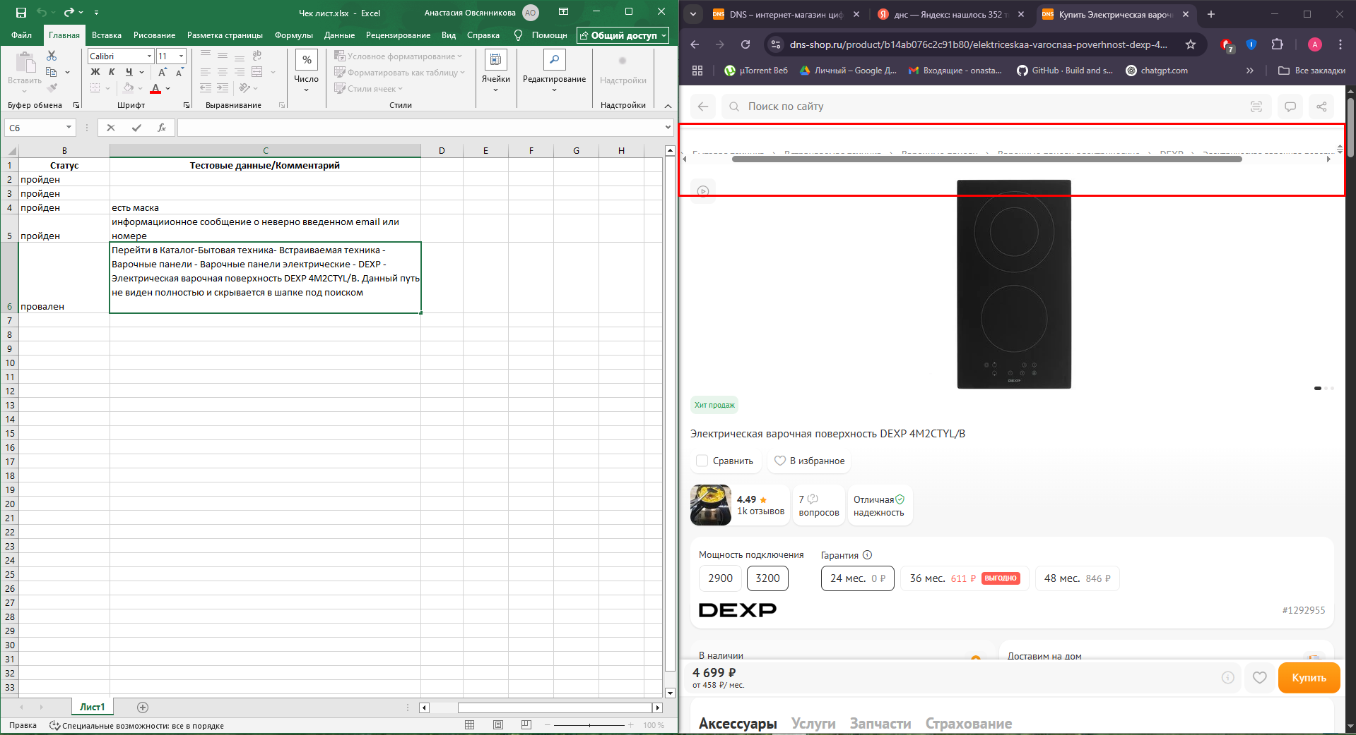 Логин: 89957387885 Пароль Qdfgtyh1111
Авторизация по паролю с пустыми полями | пройден
Авторизация по паролю с пустым полем пароль | пройден | Логин: 89957387885
Восстановить пароль существующего пользователя | провален | Логин: 89957387885. После создания нового пароля появляется окно об ошибке, при этом пишет что пароль изменен
Восстановить пароль не существующего пользователя | пройден | email: onasta562@gmail.cu
Каталог товаров главной страницы
Группировка по наличию + сортировка по убыванию цены | пройден
Увеличить масштаб сайта до 270% | пройден
Уменьшить масштаб сайта до 30% | пройден
Поиск валидного значения товара кириллицей | пройден | Поиск микроволновки
Поиск валидного значения товара транслитом | пройден | vbrhjdjkyjdrf - Нашлись микроволновки
Поиск валидного значения латиницей | пройден | Найден товар содержащий в названии слово microwave
Поиск невалидного значения | провален | Валенок - нашлись пленки для ламинирования
Поиск цифрового значения | пройден | 111111111111111
Фильтровать товары по цене от 20 000 до 10 000 | пройден | Максимальная и минимальная цены меняются местами
Магазины
Увеличить масштаб карты на "+" в разделе магазины | пройден
Уменьшить масштаб карты на "-" в разделе магазины | пройден
Проверка стабильности UI при масштабировании и смене разделов | провален | Масштабировать страницу на 200 перейти в раздел карты и сбросить масштаб на 100. Исчезают списки магазинов и остается только карта, нельзя переключиться между списками и картой
Уменьшить масштаб раздела магазины до 50% | провален | Футер не привязан к низу страницы
Выбор магазина из списка | пройден | Переход к странице с описанием и адресом магазина
Выбор города для отображения магазинов | пройден | Каменск-Уральский
Поиск магазина по названию улицы | пройден | Суворова
Масштабирование страницы Магазины и переход в раздел Карты | провален | Масштабировать страницу на 200 перейти из раздела списки в раздел карты и вернуть масштаб на 100%. РЕЗУЛЬТАТ: Исчезают списки магазинов и остается только карта, нельзя переключиться между списками и картой
Масштабирование раздела Списки на странице Магазины | провален | Масштабировать на 200 и вернуть масштаб на 100. РЕЗУЛЬТАТ: Исчезает карта
Доставка
Расчет стоимости доставки малогабаритных грузов по введенному адресу | пройден
Расчет доставки крупногабаритных грузов по выбранной точке на карте | пройден
Масштабирование страницы Доставка до 300% | провален | Окно с вводом адреса перекрывает весь сайт
Масштабирование страницы Доставка до 300% и сброс до 100% | провален | Карта не отображает никакие данные
Масштабирование страницы Доставка до 33% | провален | Футер не привязан к низу страницы
Корзина
Добавление товара в корзину | пройден
Ввод большого количества товара в корзине | пройден | Ввести количество товара в корзине 1000 штук
Ввод отрицательного количества товара в корзине | пройден | Ввести количество товара в корзине -10 штук
Ввод нулевого количества товара в корзине | пройден
Ввод нечисловых значений в количество товаров | пройден | Ввести буквы в поле количество товара - ааа
Поделиться товаром из Корзины | пройден
Оформление товара, удаленного в другой вкладке | провален | В двух вкладках у авторизованного пользователя открыта корзина с одним добавленным товаром, товар удаляется из одной вкладки, во второй товар оформляется как будто не был удален, даже после обновления страницы
Оплата товара в корзине | пройден
Удаление товара кнопкой корзины | пройден
Удаление товаров из корзины функцией Очистить список | пройден
Увеличение количества товара на "+" | пройден
Уменьшение количества товара на "-" до нуля | пройден
Сравнение
Добавление двух товаров для сравнения | пройден | 1) https://www.dns-shop.ru/product/2791553c24a5d582/processor-amd-ryzen-7-9700x-oem/ 2) https://www.dns-shop.ru/product/3ecad0b7a46fed20/processor-amd-ryzen-7-7800x3d-oem/
Фильтрация характеристик только по различающимся | пройден
Просмотр самого популярного отзыва в разделе оценки пользователей | пройден
Переход в подраздел Общее в анализе характеристик | пройден
Добавление товара в корзину из раздела Сравнение | пройден
Добавление товара в избранное из раздела Сравнение | пройден
Поделиться товаром в ВК из раздела Сравнение | провален | {"error":"invalid_request","error_description":"redirect_uri is incorrect"}
Избранное
Добавить товар в избранное из Каталога | пройден
Удаление товара из избранного | пройден
Добавление товара в корзину из избранного | пройден
Добавление товара в раздел Сравнить из Избранного | пройден
Удаление из раздела Сравнение в разделе Избранное | пройден
Переход к отзывам товара из Избранного | пройден
Сортировка по возрастанию цены + Фильтрация по наличию в разделе Избранное | пройден
Поделиться товаром в ВК из раздела Избранное | провален | {"error":"invalid_request","error_description":"redirect_uri is incorrect"}

ОСНОВА
ТЕСТИРОВАНИЕ - Сравнение ожидаемого результата с фактическим результатом ПО ЦЕЛЬ ТЕСТИРОВАНИЯ - проверка на соответствие предъявляемым требованиям,предоставление информации по сравнению ожидаемого поведения ПО с фактическим. TEST COVERAGE - тестовое покрытие, насколько покрыты требования тестами. тест-анализ фокусируется на определении того, что нужно протестировать, а тест-дизайн — на том, как это протестировать. https://testengineer.ru/qa-guide-test-analysis-step-by-step/ ПРИНЦИПЫ ТЕСТИРОВАНИЯ (тестирование показыает наличие дефектов, исчерпывающее тестирование невозможно, раннее тестирование(чем раньше начнем тестить, тем дешевле исправить), скопление дефектов(наиб кол-во дефектов сконцентрировано в определенной функциональности), парадокс пестицида(нужно вносить изменения в наборы тестов иначе они не будут находить новые баги), тестирование зависит от контекста, заблуждение об отсутствии ошибок). QA - тестирование на всех этапах разработки. QC - тестирование не только продукта на соответствие требованиям, но и соответствие заранее согласованному качеству продукта и готовность к релизу продукта. Предоставить что происходит с качеством продукта на разных этапах разработки Тестировщик - проверка на соответствие требованиям продукта в уже созданном по. МЕТРИКИ - тестовое покрытие (кол-во тестов/на кол-во требований, если больше 1 неплохо, больше 2 хорошо, меньше 1 оч плохо), плотность дефектов в модуле (кол-во дефектов в модуле / общее кол-во дефектов * 100%), часть повторно открытых багов (кол-во повторно открытых багов / кол-во всех багов), скорость работы в команде (кол-во стори поинтов за n спринтов/n(кол-во спринтов)), среднее время жизни дефекта(время, потраченное на все баги/общее кол-во багов)
 | имя | Имя | E-mail | Пароль
 | E-mail | Женское(Ольга) | валидная почта(name@yandex.ru/rambler.ru/gmail.com/mail.ru) | Пароль состоящий из 9 символов с нижним и верхним регистром, цифрами и спец символами(Aerfghy983_)
 | Пароль | Мужское(Егор) | Без домена(name@yandex.) | Слишком простой пароль (123456789, qwerty123)
Отправить
 |  | Универсальное(Саша) | на русском языке(почта@почта.ру) | Пароль состоящий из спец символов(@#$%^&&*)
 |  | Двойное(Анна-Мария) | c невалидным доменом(@gmail.ru, @mail.com) | пароль с пробелом(astra haipe)
 |  | Редкое(Стефания) | email с цифрами в имени аккаунта(1234@yandex.ru) | Латиница и кириллица(ghbdtnмир)
 |  | Длинное(Анастасия) | email с цифрами в имени аккаунта(1234@yandex.ru) | кирилица только верхним регистром букв(НАДЕЖНЫЙПАРОЛЬ)
 |  | Короткое(Ян) | С несуществующим доменом(name@yandex.rurururu) | латиница только нижнего регистра(astraimin)
 |  | Распространенное(Иван) | пробелы в поле email( ) | менее 8 символов (ghbdtn1)
 |  | Пустое поле Имя | Пустое поле email () | Пустое поле пароль ()

 |  | Комбинируются только позитивные тесты, негативные тестируются только отдельно

SQL
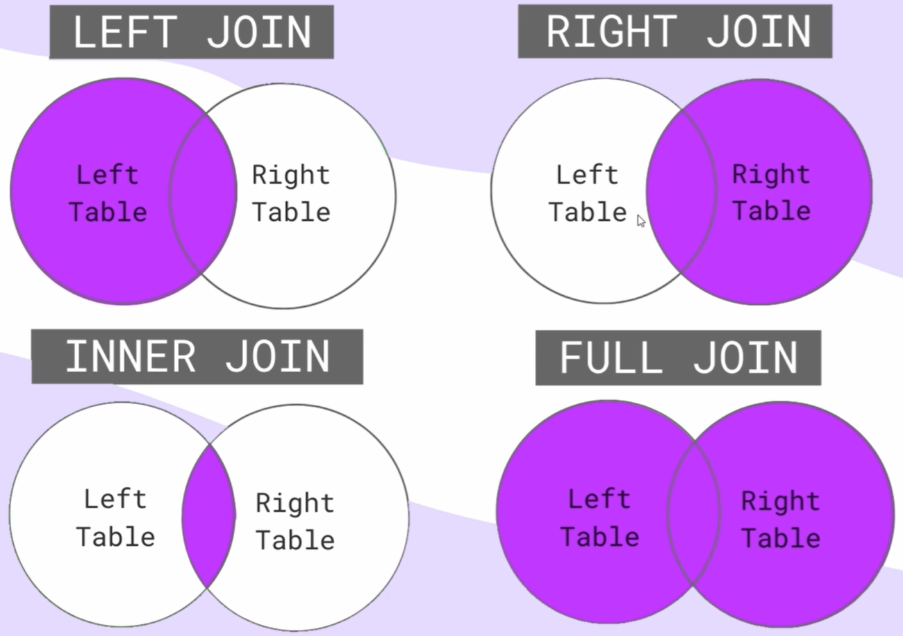 CREATE TABLE Clients ( clientId int IDENTITY NOT NULL PRIMARY KEY, typeClient varchar(max) NOT NULL, email varchar(50), age int NOT NULL ) SELECT TOP (1000) [clientId] ,[typeClient] ,[email] ,[age] FROM [HotelDataBase].[dbo].[Clients] INSERT INTO Clients(typeClient, email, age) VALUES ('Anastasia', 'onasta562@gmail.com',21), ('Egor','0lynatik0@mail.ru',17) SELECT typeClient,email FROM Clients SELECT * FROM Clients SELECT * FROM Clients WHERE age=21 SELECT * FROM Clients WHERE age=17 SELECT typeClient,email FROM Clients SELECT * FROM Clients Where typeClient='Egor' SELECT * FROM Clients Where typeClient LIKE 'Eg%' SELECT * FROM Clients Where typeClient LIKE '%a' SELECT * FROM Clients WHERE typeClient LIKE '%a%' SELECT * FROM Clients WHERE email LIKE '%@%' SELECT * FROM Clients Where typeClient LIKE 'Ego_' АГРЕГАТНЫЕ ФУНКЦИИ - нужны для подсчета общих значений для каких то данных таблицы. Пишутся в SELECT. ИХ ПЯТЬ ВИДОВ: 1) COUNT - выборка по количеству. Например выборка у скольких людей возраст =21 SELECT Count(age) as AgeCount From Clients Where age=21 2)SUM - сумма всех выбранных значений. select Sum(age) as SumAge From Clients(сумма возрастов) 3)AVG - среднее арифметическое select avg(age) as AvgAge From Clients 4) MAX - максимальное значение - select max(age) as MaxAge from Clients 5)MIN - минимальное значение -select min(age) as MinAge from Clients | ГРУППИРОВКА select price, count(price) from Orders group by price Если есть group by то вместо WHERE пишется HAVING select age, count(age) from Clients group by age having age>18 СОРТИРОВКА select * from Clients order by typeClient (по возрастанию) select * from Clients order by age desc (по убыванию) ОБЪЕДИНЕНИЕ ТАБЛИЦ(вместо id данные) select * from orders join clients on orders.clientId = Clients.clientId

